Scan
 |  | 跨距： | 9
請輸入地震力篩選樓層： |  |  | 2F

SCAN

 |  |  |  |  |  |  |  |  |  |  |  |  |  |  |  |  |  |  | EQXP/P= | 0.0890 |  |  |  |  |  |  |  | EQXP/0SPECX= |  | 1.4317
 |  |  |  |  |  |  |  |  |  |  |  |  |  |  |  |  |  |  | EQV/P= | 0.1096 |  |  |  |  |  |  |  | EQXP/SPECX MAX= |  | 1.1929

 | DL | Story | P | W | FloorArea | Unit Weight | DL | Story | M(UX) | W | FloorArea | Unit Weight | LL | Story | P | W | FloorArea | Unit Weight | 地震力-靜態 |  |  |  |  |  |  |  |  | 地震力-動態
 |  | RF | 291.6 | 291.6 | 243 | 1.20 |  | RF | 29.734924 | 291.69960444 | 243 | 1.20 |  | RF | 72.9 | 72.9 | 243 | 0.30 | Story | Load | Loc | P | VX | VY | T | MX | MY | Story | Load | Loc | P | VX | VY | T | MX | MY
 |  | 4F | 583.2 | 291.6 | 243 | 1.20 |  | 4F | 29.734924 | 291.69960444 | 243 | 1.20 |  | 4F | 145.8 | 72.9 | 243 | 0.30 | 2F | DL | Bottom | 1166.4 | 0 | 0 | 0 | 0 | -15746.4 | 2F | EQX | Bottom | 0 | -103.81 | 0 | 0 | 0 | -1315.455
 |  | 3F | 874.8 | 291.6 | 243 | 1.20 |  | 3F | 29.734924 | 291.69960444 | 243 | 1.20 |  | 3F | 218.7 | 72.9 | 243 | 0.30 | 2F | EQX | Bottom | 0 | -103.81 | 0 | 0 | 0 | -1315.455 | 2F | 0SPECX | Bottom | 0 | 72.51 | 0 | 0 | 0 | 854.852
 |  | 2F | 1166.4 | 291.6 | 243 | 1.20 |  | 2F | 29.734924 | 291.69960444 | 243 | 1.20 |  | 2F | 291.6 | 72.9 | 243 | 0.30 | 2F | EQV | Bottom | 127.84 | 0 | 0 | 0 | 0 | -1725.805 | 2F | SPECXF MAX | Bottom | 0 | 87.02 | 0 | 0 | 0 | 1025.823
 |  | BASE |  |  |  |  |  | BASE | 0 |  | 243 |  |  | BASE
 |  | Totals |  |  |  |  |  | Totals | 118.939697 | 1166.7984276 | 243 | 4.80 |  | Totals

EQB
 |  |  |  |  |  | 功能： | 1 | 篩選 Assembled Point Masses
 |  |  |  |  |  |  | 2 | 依據耐震設計規範2.12節
EQB
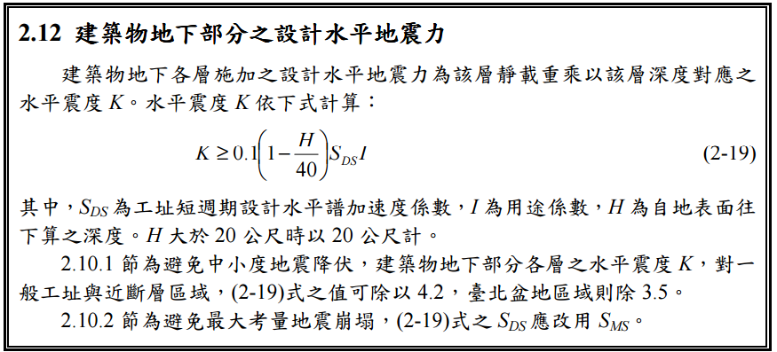

Story | H | SDS | I | UX | K | W | EQXB | UY | W | EQYB
1F | 0 | 0.6 | 1 |  | 0.06
B1
B2
B3
B4
B5
B6
B7
B8
B9
B10

